夕刊表紙
■ 静岡県 夕刊折込可能部数表 2024年上期 ■

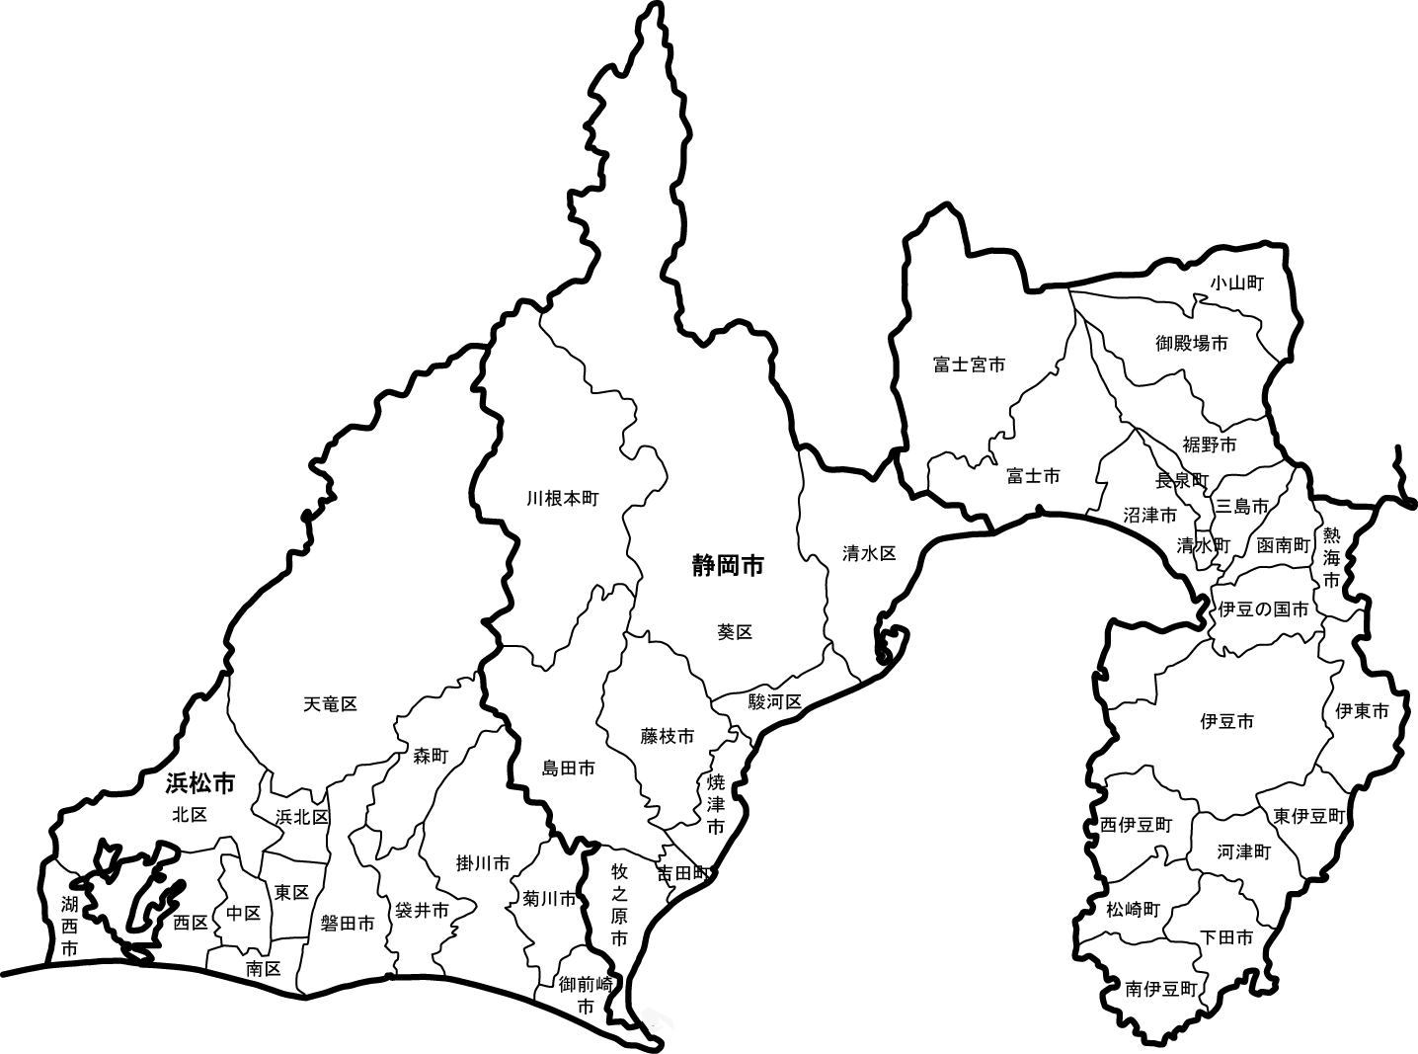
東 部 地 区
中 部 地 区
 |  |  | 地 区 名 | 夕刊折込可能部数
 |  |  | 東 部 地 区 | 10,350 部
 |  |  | 中 部 地 区 | 11,150 部
西 部 地 区
 |  |  | 西 部 地 区 | 19,100 部
 |  |  | 静岡県 合計 | 40,600 部
 |  |  | <注意>
 |  | 1 | お盆、GW、年末年始、夕刊のない日は、折込出来ませんので、お問い合わせください。
 |  | 2 | 事故などにより、新聞店への配達時間が遅れた場合、折込ができない場合があります。
 |  | 3 | お申込みは、10日前までにお願いいたします。
 |  | 4 | 地域により、夕刊が翌日朝刊時に配達される場合があります。
 |  | 5 | その他詳細事項は、下記の静岡県折込広告協議会加盟社にお問い合わせください。
 |  |  | 夕刊折込料金 | 折込料金（税別）
 |  |  | Ｂ４ | ¥4.00
 |  |  | Ｂ３ | ¥7.00
 |  |  | Ｂ２ | ¥13.00
 |  |  | Ｂ1 | ¥24.00
 |  |  | ※別途管理料がかかります。
夕 刊 折 込 実 施 要 綱

 | ① 夕刊折込の枚数は制限致しません。

 | ② 夕刊の遅延や災害などで折込の実施が不可能な場合があります。

 | ③ 折込エリアの指定は上記地区単位のみで、新聞販売店の個店および銘柄の指定はできません。

 | ④ この他の事案については、新聞販売店と協議の上で決定します。

静 岡 県 折 込 広 告 協 議 会
静岡オリコミ・浜松中日サービスセンター・清水オリコミ・藤枝江﨑新聞店オリコミＰＲ

